ERF-Rendimiento Financiero
DIRECCIÓN NACIONAL DE CONTROL DE DROGAS
Estado de Rendimiento Financiero
Del ejercicio terminado al 31 de Marzo del 2023
(Valores en RD$)
 |  | 2023
Ingresos (Notas 14, 15 y 16)
 | Impuestos | -
 | Recargos, multas y otros ingresos | 2,450,639.39
 | Ingresos por transacciones con contraprestación | 440,050.00
 | Transferencias | 235,360,822.34
Total ingresos |  | 238,251,511.73

Gastos (Notas 17, 18, 19, 20, 21)
 | Sueldos, salarios y beneficios a empleados | 112,279,862.31
 | Contratación de servicios | 11,886,633.50
 | Suministros y materiales para consumo | 10,934,607.52
 | Gasto de depreciación y amortización | 18,486,910.15
 | Subvenciones y otros pagos por transferencias | 289,384.00
Total gastos |  | 153,877,397.48

 | Ganancia (pérdida) por diferencia cambiaria | -

 | Participación en resultado de asociadas | -

Resultados positivos (ahorro) / negativo (desahorro) |  | 84,374,114.25

Atribuible a:
 | Propietarios de la entidad controladora | -
 | Intereses minoritarios | -
 |  | -

Las notas son parte integral de estos Estados Financieros.
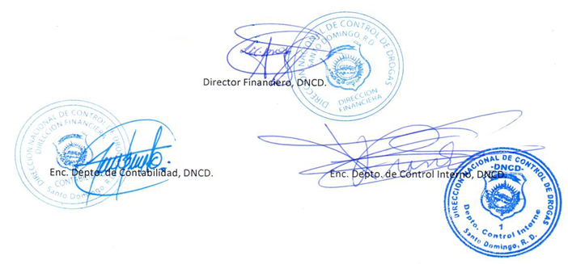

Director Financiero, DNCD.

Enc. Depto. de Contabilidad, DNCD.
Enc. Depto. de Control Interno, DNCD.

